履歴書
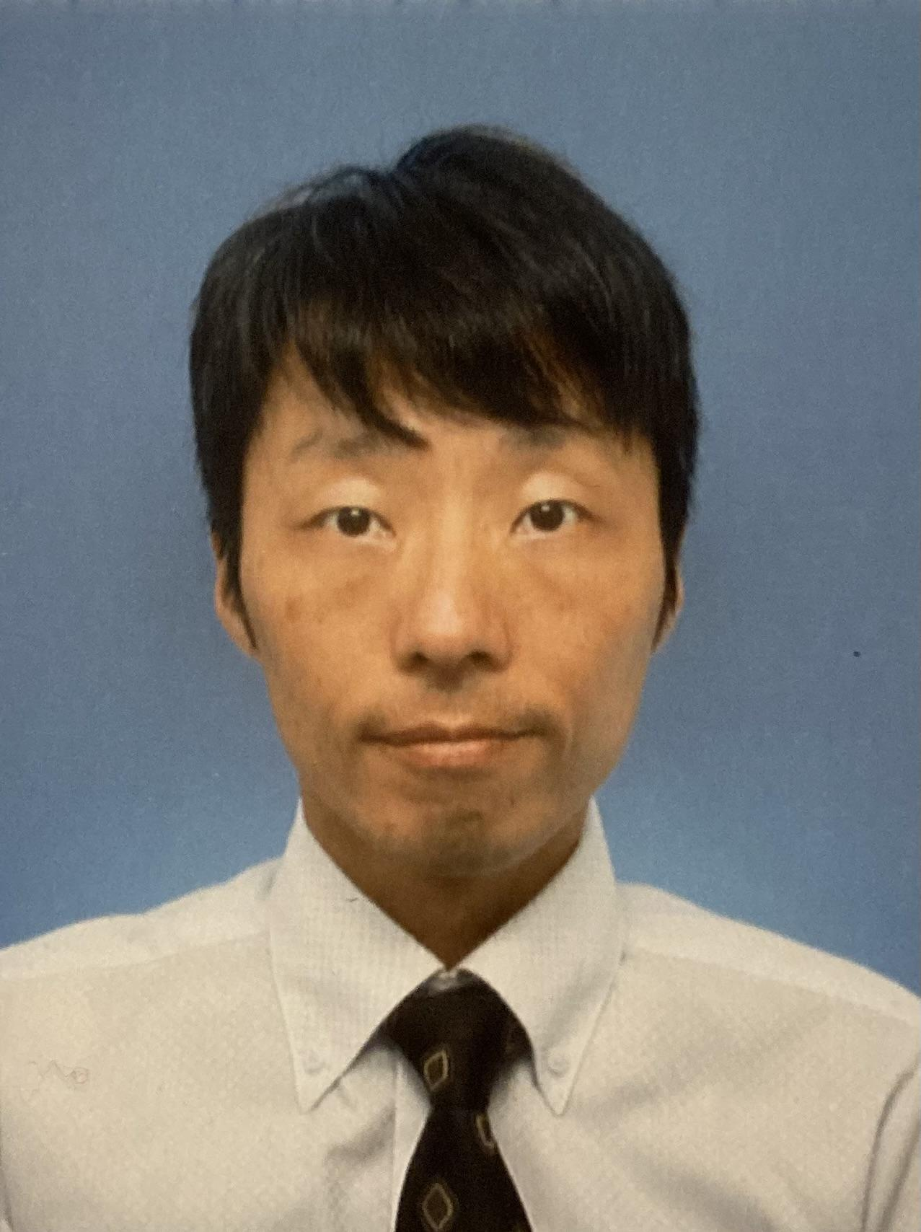
写 真
デジタルのお写真をお持ちでしたら
添付してください。
履 歴 書 |  |  |  |  |  | 2026年8月3日現在
ふりがな | ひおき としゆき |  |  |  |  |  |  |  | 性別 |  | 年 | 月 | 学歴・職歴（各別にまとめて書く）
氏名 | 日置 俊行 |  |  |  |  |  |  |  | 男 |  | 2024 | 4 | 株式会社NTTドコモ 業務委託契約 開始
 |  |  |  |  |  |  |  |  |  |  | 2024 | 9 | 株式会社NTTドコモ 業務委託契約 終了
生年月日 | 1983 |  | 年 | 11 | 月 | 12 | 日 | (満 | 42 | 歳) | 2024 | 11 | NTTファイナンス株式会社 業務委託契約 開始
ふりがな | しずおかけん みしまし わかまつちょう |  |  |  |  |  |  |  |  |  | 2025 | 3 | NTTファイナンス株式会社 業務委託契約 終了
現住所 | 〒 | 411-0024 |  |  |  | 住宅区分 |  | 持ち家 |  |  | 2025 | 4 | モビルス株式会社 業務委託 開始
 | 静岡県三島市若松町4662-13 |  |  |  |  |  |  |  |  |  | 2025 | 7 | モビルス株式会社 業務委託 終了
 |  |  |  |  |  |  |  |  |  |  | 2025 | 10 | 森信建設株式会社 業務委託 開始
TEL | - |  |  |  |  | 携帯電話 |  | 090-9189-2930 |  |  | 2026 | 4 | 森信建設株式会社 正社員 開始
FAX | - |  |  |  |  | E-Mail |  | hioguitar0730@gmail.com
ふりがな |  |  |  |  |  |  |  |  |  | TEL | 年 | 月 | 免許・資格
連絡先 | 〒 （現住所以外に連絡を希望する場合のみ記入） |  |  |  |  |  |  |  |  |  | 2002 | 12 | 第一種普通自動車運転免許証 取得

年（西暦） | 月 | 学歴・職歴（各別にまとめて書く） |  |  |  |  |  |  |  |  | 語学
 |  | 学歴 |  |  |  |  |  |  |  |  | 英語 | 会話 |  | 初級 | 読書き |  | 中級 | TOEIC |  |  | 点
2002 | 3 | 静岡県立富士東高等学校 卒業 |  |  |  |  |  |  |  |  | ビジネス利用 | 5 | 年 | 利用場面 | 打ち合わせ、相談、議論 |  |  | TOEFL | - |  | 点
2002 | 4 | 三重大学 生物資源学部 共生環境学科 入学 |  |  |  |  |  |  |  |  |  | 会話 |  |  | 読書き |  |  | 英検 |  |  | 級
2006 | 3 | 三重大学 生物資源学部 共生環境学科 卒業 |  |  |  |  |  |  |  |  | ビジネス利用 |  | 年 | 利用場面
2006 | 4 | 三重大学大学院 生物資源学研究科 共生環境学専攻 入学
2008 | 3 | 三重大学大学院 生物資源学研究科 共生環境学専攻 修了 |  |  |  |  |  |  |  |  | 給与関連
 |  |  |  |  |  |  |  |  |  |  | 現在または退職時の給与 （総支給額／月収・年収には各種手当を含む） |  |  |  |  |  | 月収内の各種手当
 |  | 職歴 |  |  |  |  |  |  |  |  | 月収 | 700 |  |  | 万円 |  | 残業手当 | 0 |  | 万円
2008 | 4 | 日清紡メカトロニクス株式会社 入社 |  |  |  |  |  |  |  |  | 賞与(年間) |  |  |  | 万円 |  | 住宅手当 | 0 |  | 万円
2010 | 4 | 日清紡ペーパープロダクツ株式会社 入社（日清紡HD内で異動） |  |  |  |  |  |  |  |  | 年収 |  |  |  | 万円 |  |  |  |  | 万円
2011 | 3 | 日清紡ペーパープロダクツ株式会社 退社
2011 | 10 | スリープロウィズテック株式会社 入社 |  |  |  |  |  |  |  |  | 趣味 |  |  | 家庭菜園 |  | 扶養家族数（配偶者を除く） |  |  | 0 |  | 人
2013 | 9 | スリープロウィズテック株式会社 退社 |  |  |  |  |  |  |  |  | 配偶者の有無 |  |  | 有 |  | 配偶者の扶養義務 |  |  | 無
2013 | 10 | 株式会社メイテック 入社
2022 | 5 | 株式会社メイテック 退社 |  |  |  |  |  |  |  |  | 本人希望欄 （特に給料・職種・勤務時間・勤務地・その他についての希望などがあれば記入）
2023 | 7 | トヨタ株式会社 裾野工場 入社(雇用形態:派遣社員) |  |  |  |  |  |  |  |  | プロジェクトマネジメント、DX推進、経営企画、経理・総務等のバックオフィス系業務プロセスの整理をAIで実現。SaaS製品導入／運用支援、情シス・ヘルプデスク対応、就業規則改定など、CIO業務スキルをご提供可能。
2024 | 4 | 株式会社NTTドコモ 業務委託契約 開始

